Аркуш1
 |  |  | diag = 1

 | 1 | 1 | 1 | 1 | 1
 | 0 | 0 | 0 | 0 | 0
 | 1 | 1 | 1 | 1 | 1 |  | 0 | 0 | 0
 | 1 | 1 | 0 | 1 | 1 |  | 1 | 1 | 1
 | 0 | 1 | 1 | 1 | 1 | z,y,x (0,5,0) | 1 | 1 | 1
 | 0 | 1 | 1 | 1 | 0 |  | 0 | 1 | 1
 | 0 | 1 | 1 | 1 | 1 |  | 0 | 1 | 1
z | 0 | 1 | 1 | 1 | 1 |  | 0 | 1 | 1
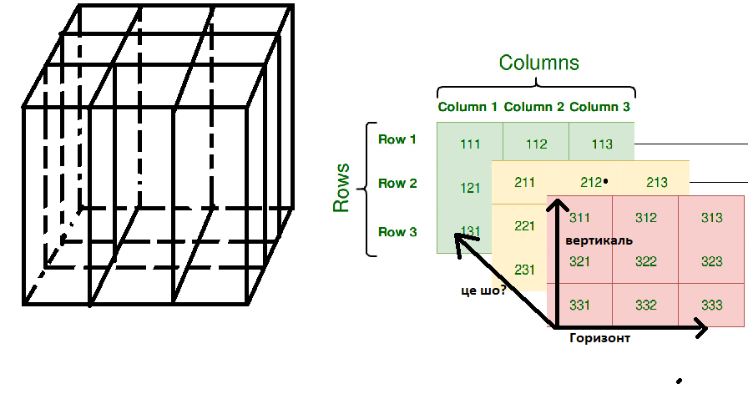
 | 0 | 0 | 0 | 0 | 0
 | 0 | 1 | 1 | 1 | 1

